Sheet1
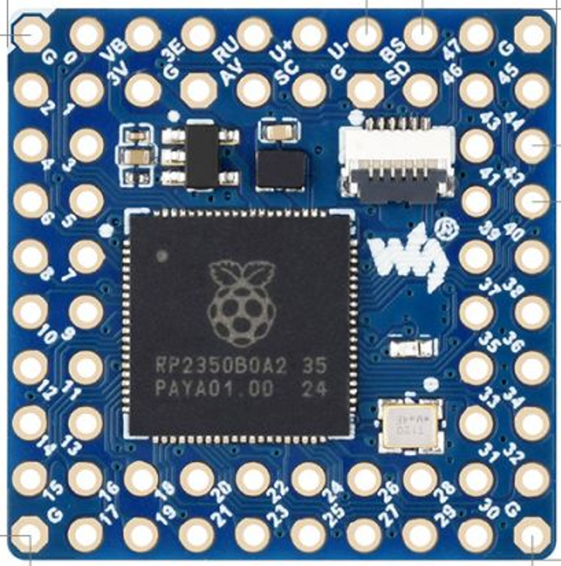
WaveShare Core2350B2-Kit
Core2350B2
https://ssci.to/10581

Pin | Name | Note | Pin | Name | Note | Pin | Name | Note | Pin | Name | Note
1 | GND | － | 17 | GND | － | 33 | GND | － | 49 | GND | －
2 | GPIO0 | D0 | 18 | GPIO15 | A7 | 34 | GPIO30 | /CS12 | 50 | GPIO45 | J1
3 | GPIO2 | D2 | 19 | GPIO17 | A9 | 35 | GPIO32 | MODE SW | 51 | GPIO47 | PSRAM CS
4 | GPIO1 | D1 | 20 | GPIO16 | A8 | 36 | GPIO31 | DT_DIR | 52 | GPIO46 | LED Blue
5 | GPIO4 | D4 | 21 | GPIO19 | A11 | 37 | GPIO34 | TF_CLK | 53 | BOOTSEL | －
6 | GPIO3 | D3 | 22 | GPIO18 | A10 | 38 | GPIO33 | TF_CS | 54 | SWD | －
7 | GPIO6 | D6 | 23 | GPIO21 | A13 | 39 | GPIO36 | TF_MISO | 55 | USBD_N | －
8 | GPIO5 | D5 | 24 | GPIO20 | A12 | 40 | GPIO35 | TF_MOSI | 56 | GND | －
9 | GPIO8 | A0 | 25 | GPIO23 | A15 | 41 | GPIO38 | EP_BUSY | 57 | USBD_P | －
10 | GPIO7 | D7 | 26 | GPIO22 | A14 | 42 | GPIO37 | PICO_WAIT | 58 | SWCLK | －
11 | GPIO10 | A2 | 27 | GPIO25 | /WR | 43 | GPIO40 | EP_DC | 59 | RUN | －
12 | GPIO9 | A1 | 28 | GPIO24 | /RD | 44 | GPIO39 | EP_RST(LED) | 60 | ADC_VREF | －
13 | GPIO12 | A4 | 29 | GPIO27 | /SLTSL | 45 | GPIO42 | EP_CLK | 61 | 3V3_EN | －
14 | GPIO11 | A3 | 30 | GPIO26 | /IORQ | 46 | GPIO41 | EP_CS | 62 | GND | －
15 | GPIO14 | A6 | 31 | GPIO29 | /SLIO | 47 | GPIO44 | J2 | 63 | VBUS | 5V
16 | GPIO13 | A5 | 32 | GPIO28 | /SLRW | 48 | GPIO43 | EP_MOSI | 64 | 3V3 | 3.3V

